关系图
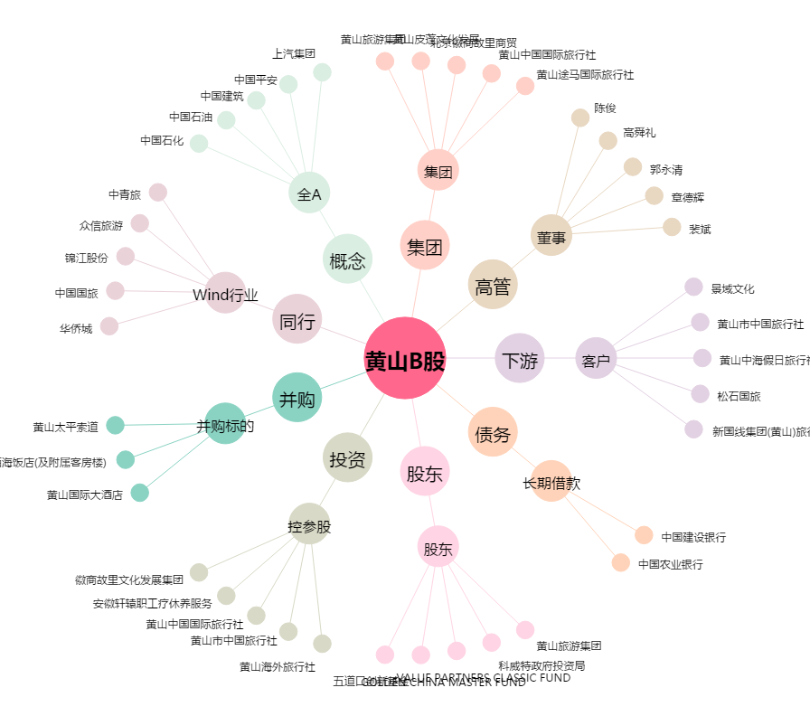
黄山B股[900942.SH] - 关系概览图

